시트3
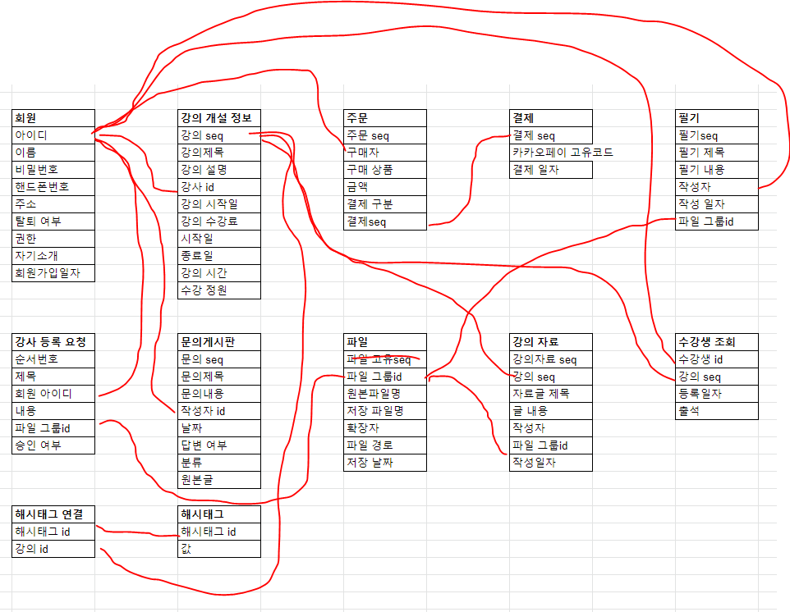
회원 | 강의 개설 정보 | 주문 | 결제 | 필기
아이디 | 강의 seq | 주문 seq | 결제 seq | 필기seq
이름 | 강의제목 | 구매자 | 카카오페이 고유코드 | 필기 제목
비밀번호 | 강의 설명 | 구매 상품 | 결제 일자 | 필기 내용
핸드폰번호 | 강사 id | 금액 |  | 작성자
주소 | 강의 시작일 | 결제 구분 |  | 작성 일자
탈퇴 여부 | 강의 수강료 | 결제seq |  | 파일 그룹id
권한 | 시작일
자기소개 | 종료일
회원가입일자 | 강의 시간
 | 수강 정원

강사 등록 요청 | 문의게시판 | 파일 | 강의 자료 | 수강생 조회
순서번호 | 문의 seq | 파일 고유seq | 강의자료 seq | 수강생 id
제목 | 문의제목 | 파일 그룹id | 강의 seq | 강의 seq
회원 아이디 | 문의내용 | 원본파일명 | 자료글 제목 | 등록일자
내용 | 작성자 id | 저장 파일명 | 글 내용 | 출석
파일 그룹id | 날짜 | 확장자 | 작성자
승인 여부 | 답변 여부 | 파일 경로 | 파일 그룹id
 | 분류 | 저장 날짜 | 작성일자
 | 원본글

해시태그 연결 | 해시태그
해시태그 id | 해시태그 id
강의 id | 값

회원
강의 개설
정보
주문
결제
문의게시판
파일
강의 자료

